Анкета пустая
№ | СКП (общий) наименование | СКП (общий) код | Наименование ТМЦ / услуги (на русском) | Наименование ТМЦ / услуги (на английском) если применимо | Ед.изм. складского учета (основная) | Ед.изм. складского учета (альтернативная) | Группа товаров по бухгалтерскому счету учета | Группа закупа (наименование) | Группа закупа (код) | Подгруппа закупа (наименование) | Подгруппа закупа (код) | Полная техническая характеристика (и комплектация) | Спецификация, марка и/или модель; Номер детали (или артикул) производителя | Производитель, бренд (наименование) | Указать обязательный или рекомендованный | Место установки | Краткое описание и цель использования | Фото бирки (шильдика) если применимо. Обязательно для приборов, оборудования и др. | Фото (общий вид) | Нормативный срок поставки ТМЦ
1 | 2 | 3 | 4 | 5 | 6 | 7 | 8 | 9 | 10 | 11 | 12 | 13 | 14 | 15 | 16 | 17 | 18 | 19 | 20 | 21
 | выбрать | не заполнять | заполнить вручную | заполнить вручную | выбрать | выбрать | выбрать | выбрать | не заполнять | выбрать | не заполнять | заполнить вручную | заполнить вручную | заполнить вручную | выбрать | выбрать | заполнить вручную | заполнить вручную | заполнить вручную | заполнить вручную
1 | Услуги по изготовлению запасных частей | 303140 | Услуги по изготовлению запасных частей - контейнер для переплава цинкового дросса |  | сум | сум | Услуги | Услуги прочие | 303 | Услуги по изготовлению запасных частей | 303.140 | Согласно ТЗ-041-07/2/1/7-25 |  |  |  | ЛПЦ-АНГЦ-ЛПЦ-АНГЦ-Прочее-Прочее | Услуга изготовления контейнеров для переплава цинкового дросса. Согласно рекомендациям компании Pyrotek Inc., имеющиеся контейнеры выдерживают определенное количество циклов переработки. После имеется риск вытекания жидкого расплава из контейнеров в результате физического износа. Имеется необходимость держать запасы контейнеров для предотвращения простоя оборудования переплава цинкового дросса. | 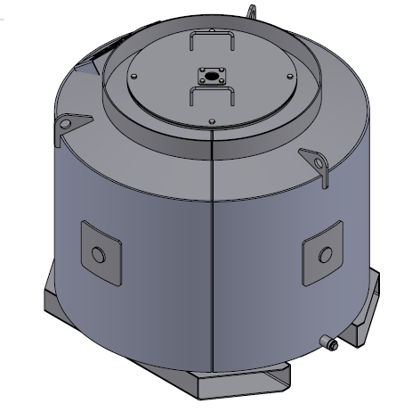 | Чертежи в приложении | Согласно договору с поставщиком услуг

